FlowChart + Requirement
 | FlowChart Diagram
Requirement

Report สามารถเรียกดูได้

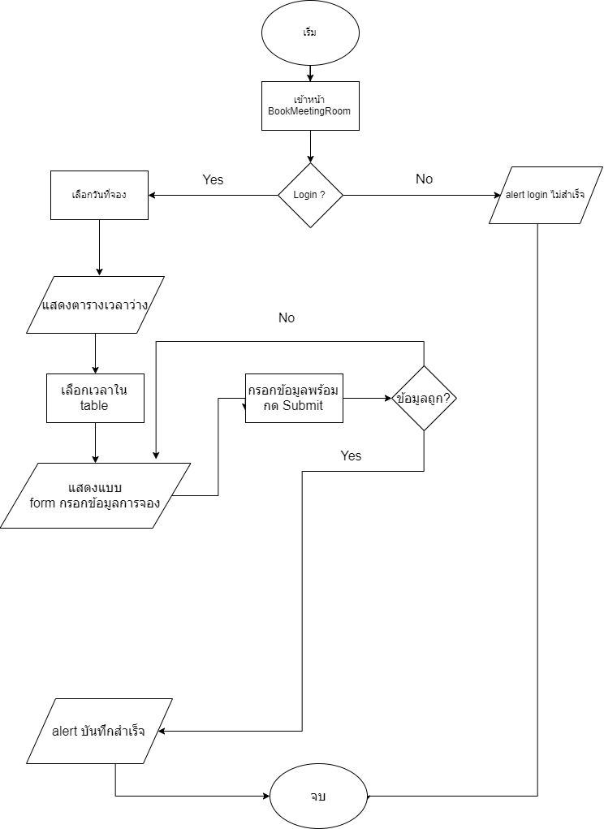
จองล่วงหน้าได้

จองห้องประชุม online ไม่ผ่าน HR

ห้องไม่ว่างแสดง popup ว่าใครเป็นคนจอง

